Sheet1
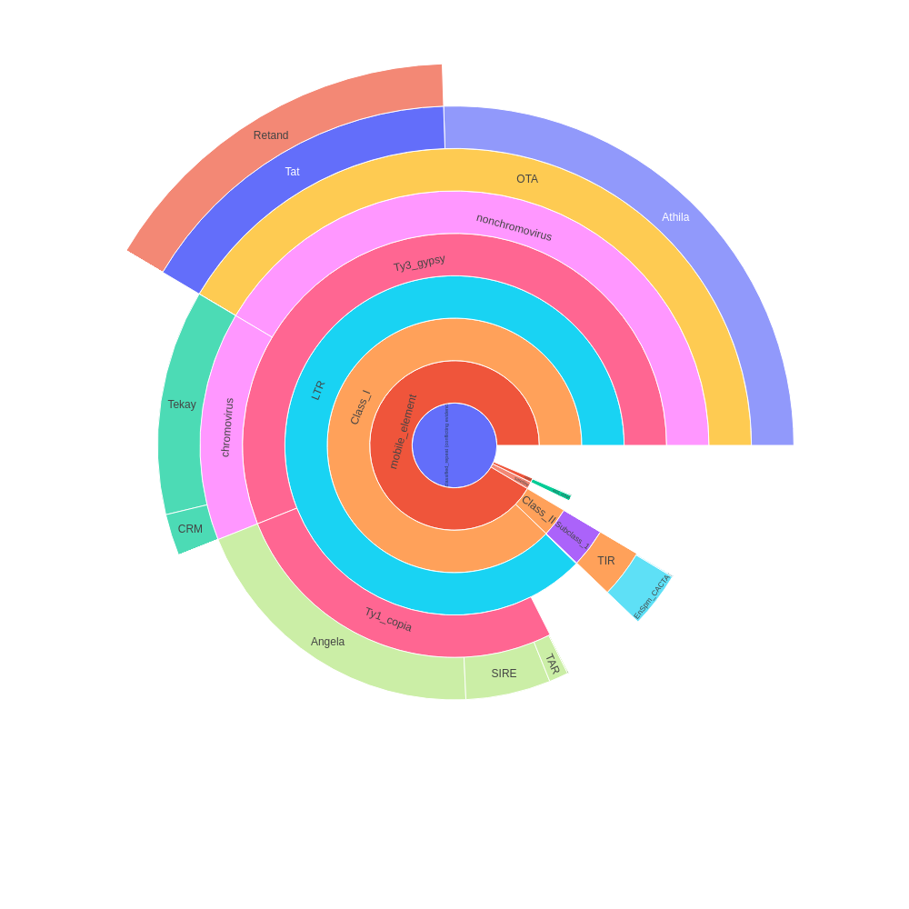
 | percent | scl | cl | reads | percent normalized | sum percent
Unclassified_repeat (conflicting evidences) | 3.63 | 2 | 7 | 72516 | 2.95 | 46.53
|--rDNA | 0 | 0 | 0 | 0 | 0 | 0.38
| |--45S_rDNA | 0.41 | 1 | 1 | 8230 | 0.33 | 0.33
| | |--18S_rDNA | 0 | 0 | 0 | 0 | 0 | 0
| | |--25S_rDNA | 0 | 0 | 0 | 0 | 0 | 0
| | '--5.8S_rDNA | 0 | 0 | 0 | 0 | 0 | 0
| '--5S_rDNA | 0.06 | 1 | 1 | 1113 | 0.05 | 0.05
|--satellite | 0.77 | 13 | 13 | 15396 | 0.63 | 0.63
'--mobile_element | 0 | 0 | 0 | 0 | 0 | 42.57
|--Class_I | 0 | 0 | 0 | 0 | 0 | 40.86
| |--SINE | 0 | 0 | 0 | 0 | 0 | 0
| |--LTR | 3.03 | 4 | 7 | 60544 | 2.46 | 40.82
| | |--Ty1_copia | 0 | 0 | 0 | 0 | 0 | 12.29
| | | |--Ale | 0.06 | 3 | 3 | 1182 | 0.05 | 0.05
| | | |--Alesia | 0 | 0 | 0 | 0 | 0 | 0
| | | |--Angela | 11.27 | 5 | 22 | 225426 | 9.16 | 9.16
| | | |--Bianca | 0 | 0 | 0 | 0 | 0 | 0
| | | |--Bryco | 0 | 0 | 0 | 0 | 0 | 0
| | | |--Lyco | 0 | 0 | 0 | 0 | 0 | 0
| | | |--Gymco-III | 0 | 0 | 0 | 0 | 0 | 0
| | | |--Gymco-I | 0 | 0 | 0 | 0 | 0 | 0
| | | |--Gymco-II | 0 | 0 | 0 | 0 | 0 | 0
| | | |--Ikeros | 0 | 0 | 0 | 0 | 0 | 0
| | | |--Ivana | 0 | 0 | 0 | 0 | 0 | 0
| | | |--Gymco-IV | 0 | 0 | 0 | 0 | 0 | 0
| | | |--Osser | 0 | 0 | 0 | 0 | 0 | 0
| | | |--SIRE | 3.09 | 3 | 10 | 61888 | 2.51 | 2.51
| | | |--TAR | 0.7 | 2 | 2 | 13943 | 0.57 | 0.57
| | | |--Tork | 0 | 0 | 0 | 0 | 0 | 0
| | | '--Ty1-outgroup | 0 | 0 | 0 | 0 | 0 | 0
| | '--Ty3_gypsy | 0 | 0 | 0 | 0 | 0 | 26.07
| | |--non-chromovirus | 0 | 0 | 0 | 0 | 0 | 19.3
| | | |--non-chromo-outgroup | 0 | 0 | 0 | 0 | 0 | 0
| | | |--Phygy | 0 | 0 | 0 | 0 | 0 | 0
| | | |--Selgy | 0 | 0 | 0 | 0 | 0 | 0
| | | '--OTA | 0 | 0 | 0 | 0 | 0 | 19.3
| | | |--Athila | 14.6 | 1 | 26 | 292034 | 11.87 | 11.87
| | | '--Tat | 0 | 0 | 0 | 0 | 0 | 7.43
| | | |--TatI | 0 | 0 | 0 | 0 | 0 | 0
| | | |--TatII | 0 | 0 | 0 | 0 | 0 | 0
| | | |--TatIII | 0 | 0 | 0 | 0 | 0 | 0
| | | |--Ogre | 0 | 0 | 0 | 0 | 0 | 0
| | | '--Retand | 9.14 | 10 | 21 | 182792 | 7.43 | 7.43
| | '--chromovirus | 0 | 0 | 0 | 0 | 0 | 6.77
| | |--Chlamyvir | 0 | 0 | 0 | 0 | 0 | 0
| | |--Tcn1 | 0 | 0 | 0 | 0 | 0 | 0
| | |--chromo-outgroup | 0 | 0 | 0 | 0 | 0 | 0
| | |--CRM | 1.31 | 2 | 3 | 26265 | 1.06 | 1.06
| | |--Galadriel | 0 | 0 | 0 | 0 | 0 | 0
| | |--Tekay | 7.03 | 6 | 15 | 140559 | 5.71 | 5.71
| | |--Reina | 0 | 0 | 0 | 0 | 0 | 0
| | '--chromo-unclass | 0 | 0 | 0 | 0 | 0 | 0
| |--pararetrovirus | 0 | 0 | 0 | 0 | 0 | 0
| |--DIRS | 0 | 0 | 0 | 0 | 0 | 0
| |--Penelope | 0 | 0 | 0 | 0 | 0 | 0
| '--LINE | 0.05 | 2 | 2 | 1019 | 0.04 | 0.04
'--Class_II | 0 | 0 | 0 | 0 | 0 | 1.71
|--Subclass_1 | 0 | 0 | 0 | 0 | 0 | 1.71
| '--TIR | 0 | 0 | 0 | 0 | 0 | 1.71
| |--MITE | 0 | 0 | 0 | 0 | 0 | 0
| |--EnSpm_CACTA | 2.03 | 5 | 8 | 40627 | 1.65 | 1.65
| |--hAT | 0 | 0 | 0 | 0 | 0 | 0
| |--Kolobok | 0 | 0 | 0 | 0 | 0 | 0
| |--Merlin | 0 | 0 | 0 | 0 | 0 | 0
| |--MuDR_Mutator | 0.04 | 3 | 3 | 763 | 0.03 | 0.03
| |--Novosib | 0 | 0 | 0 | 0 | 0 | 0
| |--P | 0 | 0 | 0 | 0 | 0 | 0
| |--PIF_Harbinger | 0.04 | 2 | 2 | 765 | 0.03 | 0.03
| |--PiggyBac | 0 | 0 | 0 | 0 | 0 | 0
| |--Sola1 | 0 | 0 | 0 | 0 | 0 | 0
| |--Sola2 | 0 | 0 | 0 | 0 | 0 | 0
| '--Tc1_Mariner | 0 | 0 | 0 | 0 | 0 | 0
'--Subclass_2 | 0 | 0 | 0 | 0 | 0 | 0
'--Helitron | 0 | 0 | 0 | 0 | 0 | 0
organelle | 0 | 0 | 0 | 0
|--plastid | 5.6 | 7 | 19 | 112070
'--mitochondria | 0 | 0 | 0 | 0
Unclassified repeat (No evidence) | 13.11 | 75 | 81 | 262174
contamination | 0 | 0 | 0 | 0

Sheet2
type | sum percent
rDNA | 0.38
mobile_element | 42.57
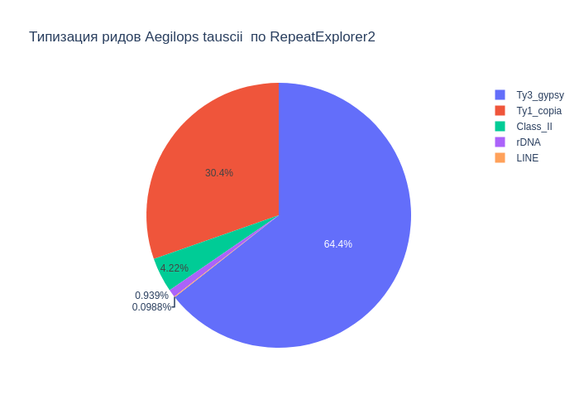
Class_I | 40.86
Ty1_copia | 12.29
Ty3_gypsy | 26.07
Class_II | 1.71
satellite | 0.63
LINE | 0.04

В результате анализа репитома образца Aegilops tauscii были выявлены следующие типы повторяющихся последовательностей ДНК: 42.57% мобильных элементов, из которых 40.86% относятся к ретротранспозонам, а 1.71% к ДНК транспозонам. Надсемейство Ty1_copia составило 12.29%, а Ty3_gypsy - 26.07%. Доля сателлитов составила 0.63%. Также, найдены, элементы типа LINE (0.04%), rDNA (0.38%).

Sheet3
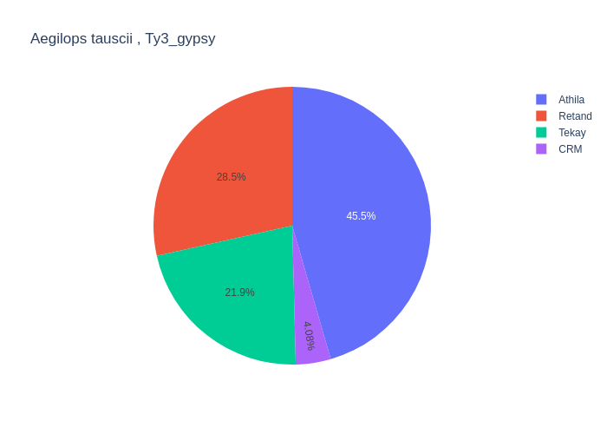
type | percent
Retand | 9.14
LTR | 3.03
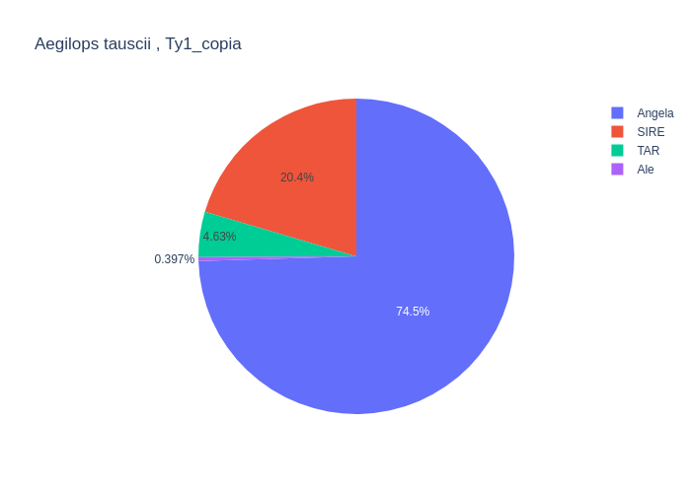
Angela | 11.27
CRM | 1.31
MuDR_Mutator | 0.04
LINE | 0.05
Athila | 14.6
SIRE | 3.09
TAR | 0.7
EnSpm_CACTA | 2.03
Ale | 0.06
Tekay | 7.03
PIF_Harbinger | 0.04

Среди мобильных элементов можно выделить два класса, с выделением в первом классе подклассов Ty1_copia и Ty3_gypsy. Класс Class_I представлен элементами: LTR (3.03%), Ty1_copia (12.29%), Ty3_gypsy (26.07%), LINE (0.05%). Подкласс Ty1_copia представлен элементами: Angela (11.27%), SIRE (3.09%), TAR (0.70%), Ale (0.06%). Подкласс Ty3_gypsy представлен элементами: Retand (9.14%), Tekay (7.03%), CRM (1.31%), Athila (14.60%). Класс Class_II представлен элементами: MuDR_Mutator (0.04%), EnSpm_CACTA (2.03%), PIF_Harbinger (0.04%).

